Fit-out tại IFC
Site / Đ. Điểm: 500m2 tại Tầng 19, tòa nhà IFC Hanoi, tháp văn phòng tại địa chỉ ô B3-CC1, Tây Hồ Tây, Phường Xuân Đỉnh, Tp. Hà Nội
NO STT | ITEM HẠNG MỤC | DESCRIPTION DIỄN GIẢI | UNIT STT | Hình ảnh tham khảo Immage
I. COMMON WORKS/ CÔNG VIỆC CHUẨN BỊ
1 | Preliminaries works Công việc chuẩn bị | Site storage, security, lining works Kho lưu hàng tại công trình, bảo vệ, búng mực | ls t.gói
2 | Insurance Bảo hiểm | All risk insurance with 3rd party, Public liability for project and surrounding property Bảo hiểm tất cả mọi rủi ro với bên thứ 3, bảo hiểm trách nhiệm công cộng cho dự án và tài sản xung quanh khu vực thi công | ls t.gói
3 | Insurance for worker Bảo hiểm công nhân | Occupational accident insurance Bảo hiểm tai nạn lao động | ls t.gói
4 | Protection/Hoarding Bảo vệ che chắn | White Hiflex bạt sọc | ls t.gói
5 | Scaffolding & equipments Dàn giáo & thiết bị | Supply and install scaffolding & other Cung cấp & lắp đặt dàn giáo & thiết bị | ls t.gói
6 | Cleaning site Vệ sinh hằng ngày | Includes cleaning up, daily cleaning Bao gồm dọn xà bần tập trung tại site, vệ sinh hằng ngày | Ls T.gói
7 | Cleaning site Vệ sinh công trình | Cleanning site/including completion Vệ sinh công trình | Ls T.gói
8 | Transportation, Miscellaneous & others fee Phí vận chuyển, phí quản lý và phí khác | Transportation, Miscellaneous & management fee Phí vận chuyển và quản lý thi công | ls t.gói
 |  | Sub-Total/ Tổng I
II. INTERIOR/ XÂY DỰNG & TRANG TRÍ
 | Wall works/ Công việc vách
1 | Gypsum wall Vách thạch cao 1 lớp, 2 mặt | Stud frame U75-76, gypsumboard 9mm 1ply, 2 mặt, thicknees 100mm . Khung xương U75-76, thạch cao 9mm 1 lớp, 2 mặt, dày 100 | sqm m2
2 | Sound proof gypsum wall 2 site Vách thạch cao cách âm, 2 mặt | Sound proof gypsum wall with metal stud frame U74-75, gypsumboard 12mm 2 site, rockwood D:60kg/m3 inside H:3000mm Khung xương U74-75, thạch cao 12mm 1 lớp, 2 mặt, sợi khoáng cách âm D60kg/m3 H: 3000mm | sqm m2
3 | Supply and install V edge corner Cung cấp lắp đặt V lưới ốp góc tường thạch cao | Labor and materials Nhân công, vật tư | sqm md
4 | White painting Sơn nước (Bên trong văn phòng) | App putty, sanding and apply ICI Maxilite e.painting 2ply on gypsum wall, current column. Chà nhám, bả ma tít và sơn ICI Maxilite 2 lớp cho tường thạch cao và cột hiện trạng . | sqm m2
5 | White painting (out door) Sơn nước màu theo tiêu chuẩn tòa nhà (khu ngoài hành lan) | App putty, sanding and apply ICI Dulux e.painting 2ply on gypsum wall, current column, wall. Chà nhám, bả ma tít và sơn ICI Dulux 2 lớp cho tường thạch cao và vách, cột hiện trạng . | Sqm m2
6 | Glass wall & Aluminium frame Vách kính khung nhôm | aluminium frame, 10mm tempered glass Khung nhôm, kính cường lực 10mm | Sqm m2
7 | Glass wall (no frame) Vách kính không khung | 10mm tempered glass, nẹp U inox Kính cường lực 10mm, viền nẹp u inox | Sqm m2
8 | MDF wall Nền MDF trước khi hoàn thiện sơn | MDF | sqm m2
9 | Vách tiếp tân Painting finishing for MDF wall Sơn 2K hoàn thiện vách MDF | painting finighing | sqm m2 | 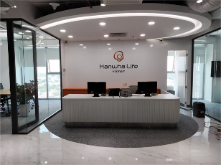
10 | Cung cấp dán decal trang trí vách kính/ Sypply & install decal for glass wall | printed decal | lot gói
11 | Main glass wall/Cửa đi chính
12 | Accessories, labor Vật tư phụ, nhân công | Labor and materials Nhân công, vật tư: silicon viền vách kính & thạch cao, foam trương nở bít các khe lỗ thạch cao với trần bê tông, | lot gói
13 | Ceiling works/ Công việc trần
14 | Remove existing gypsum ceiling Tháo dở trần thạch cao hiện hữu (All office) | Labor, equipment Nhân công, thiết bị thi công | lot gói | Áp dụng cho phương án trần mở
15 | The curtain roll/ rèm cuộn (All office) | Kích thước | lot gói
16 | The work of patching and grinding the existing concrete ceiling before painting is completed/ Công tác dặm vá, mài trần bê tông hiện trạng trước khi sơn hoàn thiện | Nhân công thiết bị/ Labor, equipment | lot gói | Áp dụng cho phương án trần mở
17 | Công tác làm gọn ống lạnh hiện trạng, điều chỉnh gia cố lên trần & sơn hoàn thiện | Nhân công thiết bị/ Labor, equipment | lot gói
18 | Water paint the ceiling, concrete beams Sơn nước trần, dầm bê tông, ống lạnh | Sơn Jotun màu trắng/ Equiv White jotun/ tương đương | sqm m2 | 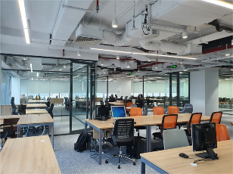
19 | Floor work/ Công việc sàn
20 | Roll carpet , some loss 5% (CA1.2) Cung cấp & lắp đặt sàn thảm cuộn/thảm tấm, hao hụt 5% | Indo/ equiv BL36 | sqm m2 | 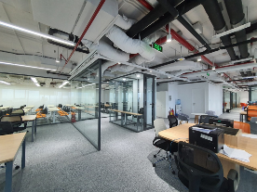
21 | Supply & install splint inox Cung cấp lắp đặt nẹp inox kết thúc thảm |  | lot gói
22 | Door work/ Công việc cửa
23 | Simple Glass door Cửa kính khung nhôm xinfa đơn | 10mm glass tempered, (900x2600) patch fitting, lockset, hinges, (Hafele accessories) for room door Kính cường lực 10mm khung nhôm, khóa tay nắm gạt, bản lề lá (phụ kiện Hafele) cho cửa phòng, tay đẩy hơi Newstar | set bộ | 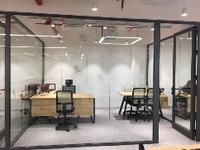
24 | Phụ kiện Simple Glass door Phụ kiện cửa kính bản lề sàn | Bản lề sàn, kẹp trên, kẹp dưới, khóa sàn, tay nắm inox dài 1 m (VVP/ tương đương) | set bộ | 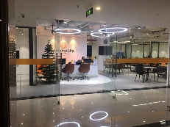
25 | Wooden Door Cửa gỗ công nghiệp ( cửa mở ) | MDF painted: frame around door (800x2200), handle, lock, hardware/ Khung & cánh cửa MDF An Cường sơn lá sách hoàn thiện (800x2200), tay nắm, khóa, phụ kiện. | set bộ
 |  | Sub-Tota Il/ Tổng II
III. FURNITURE
 | CS area/ Khu DVKH
1 | Counter Quầy | Painted MDF An Cường (white) /10mm glass, size 3600x800x750 hardware, door MDF sơn (màu trắng) , kính 10mm, size 3600x800x750. phụ kiện (bao gồm khay bàn phím MFC, cửa mở 2 chiều) Sản xuất theo bản vẽ chi tiết. | ea cái | 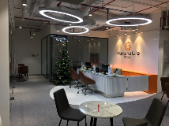
2 | Pedestal Tủ di động | MFC melamin An Cường 400x500x650, rails, lock, hardware. MFC melamin, ray, khóa,phụ kiện, 400x500x650mm Sản xuất theo bản vẽ chi tiết (MS: 101S) | ea cái
3 | Low cabinet 1200mm Tủ thấp 1200mm | MFC laminate An Cường, 1200x400x750mm, door, hardware MFC laminate 1200x400x750mm, có cửa, phụ kiện. Sản xuất theo bản vẽ chi tiết (MS: LK1195A) | ea cái
4 | Logo | Painted mica Mica sơn theo màu | ea cái | 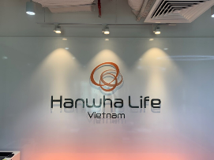
 | Working area
5 | Table staff 4 pax Bàn nhân viên 4 người | MFC melamin An Cường 2400x1200x750, leg iron. MFC 2400x1200x750, chân sắt sơn tĩnh điện Sản xuất theo bản vẽ chi tiết (MS: 388EV) | ea cái
6 | Table UM 6 pax Bàn UM 6 người | MFC melamin An Cường 2400x1200x750, leg iron. MFC 2400x1200x750, chân sắt sơn tĩnh điện Sản xuất theo bản vẽ chi tiết (MS: 388EV) | ea cái | 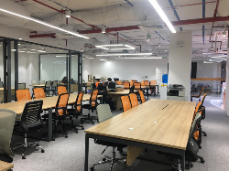
6 | Table DM Bàn DM | MFC melamin An Cường 1200x1200x750, leg iron. MFC 1200x1200x750, chân sắt sơn tĩnh điện Sản xuất theo bản vẽ chi tiết (MS: 388EV) | ea cái | 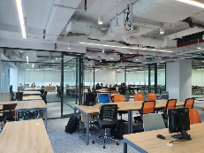
7 | Table DT Bàn DT | MFC melamin An Cường 1400x600x750, leg iron. MFC 1400x600x750, chân sắt sơn tĩnh điện Bao gồm hộp điện MFC Sản xuất theo bản vẽ chi tiết (MS: 388EV) | ea cái | 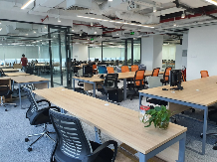
8 | Table SA Bàn SA | MFC melamin An Cường 1400x600x750, leg iron. MFC 1400x600x750, chân sắt sơn tĩnh điện Sản xuất theo bản vẽ chi tiết (MS: 388EV) | ea cái
9 | Table GAD, ZD, ER, DT Bàn GAD, ZD, ER, DT | MFC melamin An Cường 1600x800x750, leg iron. MFC 1600x800x750, chân sắt sơn tĩnh điện Sản xuất theo bản vẽ chi tiết (MS: 388EV) | ea cái | 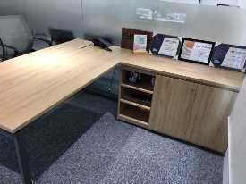
10 | Table RSD Bàn RSD | MFC melamin An Cường 1800x900x750, leg iron. MFC 1800x900x750, chân sắt sơn tĩnh điện Sản xuất theo bản vẽ chi tiết (MS: 388EV) | ea cái
11 | Side Desk (included lowcabinet) Bàn phụ GAD, ZD, RSD, ER,DT (bao gồm tủ thấp, phụ kiện) | MFC melamin An Cường 1200x500x750, hinge damping Ivan MFC melamine 1200x500x750, phụ kiện bản lề ivan giảm chấn phụ kiện bản lề ivan giảm chấn Sản xuất theo bản vẽ chi tiết (MS: 388EV) | ea cái
12 | Bàn đánh bản minh hoạ | MFC 1600x600x750 (Top: wide 600mm), leg iron. MFC 1600x600x750 (mặt bàn rộng 600mm), chân sắt sơn tĩnh điện | ea cái
13 | Locker | MFC 1200x400x2000, door, hardware MFC 1200x400x2000, có cửa, phụ kiện | ea cái | 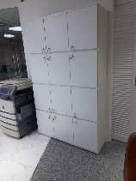
 | RCAO room
14 | Table RCAO Bàn RCAO | MFC melamin An Cường 2000x1000x750, leg iron. MFC 2000x1000x750, chân sắt sơn tĩnh điện Sản xuất theo bản vẽ chi tiết (MS: 388EV) | ea cái | 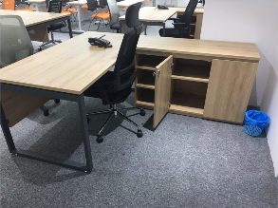
15 | Side Desk (included lowcabinet) Bàn phụ RCAO bao gồm tủ thấp, phụ kiện) | MFC melamin An Cường 1200x500x750, hinge damping Ivan MFC melamine 1200x500x750, phụ kiện bản lề ivan giảm chấn phụ kiện bản lề ivan giảm chấn Sản xuất theo bản vẽ chi tiết (MS: 388EV) | ea cái
16 | Guest table 4 pax Bàn khách 4 người | MFC melamin An Cường 1400x700x750, leg iron. MFC 1400x700x750, chân sắt sơn tĩnh điện Sản xuất theo bản vẽ chi tiết (MS: 388EV) | ea cái
 | Meeting room
17 | Meeting table Bàn họp | MFC melamin An Cường, steel legs, electric box, hardware 2400x1200x750mm MFC, chân sắt mặt bàn hộp điện, phụ kiện 2400x1200x750mm Sản xuất theo bản vẽ chi tiết (MS: 388EV) | ea cái | 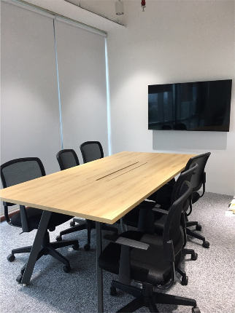
18 | Meeting table Bàn họp | MFC melamin An Cường, steel legs, electric box, hardware 1600x800x750mm MFC, chân sắt mặt bàn hộp điện, phụ kiện 1600x800x750mm Sản xuất theo bản vẽ chi tiết (MS: 388EV) | ea cái
 | PANTRY
21 | Low cabinet for pantry Tủ thấp | MFC melamin An Cường 1200x600x750, hinge damping Ivan MFC melamine 1200x600x750, phụ kiện bản lề ivan giảm chấn phụ kiện bản lề ivan giảm chấn Sản xuất theo bản vẽ chi tiết (MS: 388EV) | ea cái | 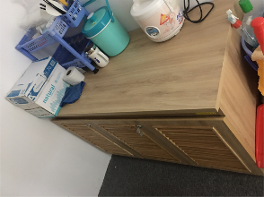
 | Training room
22 | Teacher table/ Bàn giáo viên | MFC melamin An Cường 1400x600x750, leg iron. MFC 1400x600x750, chân sắt sơn tĩnh điện Sản xuất theo bản vẽ chi tiết (MS: 388EV) | ea cái | 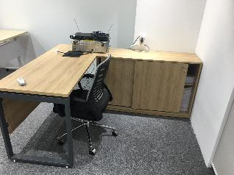
23 | Side Desk (included lowcabinet) Bàn phụ (bao gồm tủ thấp, phụ kiện) | MFC melamin An Cường 1200x500x750, hinge damping Ivan MFC melamine 1200x500x750, phụ kiện bản lề ivan Sản xuất theo bản vẽ chi tiết (MS: 388EV) | ea cái
 | Re-use furniture
24 | Vận chuyển lắp đặt lại nội thất | Vận chuyển lắp đặt lại nội thất, các hạng mục từ stt 1 đến stt 24 (không bao gồm stt 4 logo) |  | Áp dụng cho phương án tận dụng lại nội thất cũ
 |  | Sub-Total lII/ Tổng III
IV. M&E
 | Power socket/ Ổ cắm điện.
1 | Power socket Ổ cắm điện Sino | Supply and install power socket Schneider 3 Pin 16A including wiring, piping and accessories Cung cấp và lắp đặt ổ cắm điện Schneider 3 chấu 16A bao gồm dây, ống luồng cáp, ống luồng dạng khớp và phụ kiện. | Set Bộ
 | Data system / Hệ thống mạng.
2 | Network nod Node mạng | Supply & install networks cable AMP cat5e UTP 4 pairs & RJ45 port Cung cấp và lắp đặt node mạng AMP Cat5e UTP 4 đôi và ổ cắm Rj 45, ống luồng cáp, ống luồng dạng khớp | nos
3 | Patch cord 5f AMP Dây nhảy cáp đúc AMP
 | Lighting system / Hệ thống chiếu sáng
4 | Đèn Panel 60x60cm 48w ánh sáng trắng | Cung cấp và lắp đặt đèn led pano bao gồm công tắc đèn, giá treo, máng điện, cáp điện mới, ống điện và phụ kiện. |  | Áp dụng cho phương án trần thạch cao
5 | Butter tube lamp Đèn ống bơ 12w | Supply & install butter tube lamp Cung cấp và lắp đặt đèn downlight ống bơ bao gồm công tắc đèn, giá treo, máng điện, cáp điện mới, ống điện và phụ kiện. | Set Bộ | Áp dụng cho phương án trần mở
6 | Led hanging celing Đèn Led treo trần 36w | Supply & install Led 1200x70mm hanging ceiling including switch, support, trunking, cabling, PVC conduit and accessories Cung cấp và lắp đặt đèn Led treo trần 1200x70mm treo trần bao gồm công tắc đèn, giá treo, máng điện, cáp điện mới, ống điện và phụ kiện. | Set Bộ
7 | Spot light (Reception) Đèn chiếu điểm 3 cái + 1 thanh ray | Supply & install spot light, rails, including lighting switch, cabling, PVC conduit and accessories Cung cấp ,lắp đặt đèn chiếu điểm + thanh ray bao gồm cáp điện, ống PVC, công tắc đèn & phụ kiện | Set bộ
 | Distribution board / Tủ điện | Tận dụng hiện trạng
8 | Distribution board Tủ điện | New electrical cabinets according to new designs Cung cấp tủ điện theo thiết kế | Set Bộ
9 | Main electric cable Cáp điện chính | existent electric cable/ cáp điện nguồn
 | Projector system/ Màn chiếu cho máy chiếu
10 | HDMI cable Cáp HDMI * 2 meeting room * 1 Traning room | Unitek 10-15m âm sàn từ máy chiếu đến bàn họp kèm dây nhảy | Set Sợi
11 | Hộp ổ cắm HDMI gắn bàn HDMI socket on table (Phòng Họp) | Panasonic/ Equiv | Set Sợi
12 | Automatic screen Màn chiếu tự động |  | set bộ
13 | Hanger bracket Cung cấp giá treo máy chiếu |  | set bộ
14 | Screen Box Hộp màn chiều | MFC melamin An Cường/ Equiv | set bộ
15 | Labor install Screen Nhân công lắp đặt màn chiếu (1 cái) | Labor | Set Bộ
16 | TV bracket 55" (wall type & movable) Giá treo tivi 55" treo tường & di động * 2 Meeting room (movable) * 1 Reception (wall type) | Supply & install TV bracket 55" (wall type & movable) including labour and accessoriess Cung cấp và lắp đặt Giá treo tivi 55" (treo tường & di động) bao gồm nhân công lắp đặt và phụ kiện | Set bộ
 | Camera system/ Hệ thống camera
17 | Labor install camera/ Nhân công lắp đặt camera | Thiết bị CDT cấp | ea cái
18 | Thiết bị/ Equipment | By Client/ Chủ đầu tư cung cấp
 | Air conditioner system for office/ Hệ thống điều hòa không khí cho văn phòng
19 | Relocated air grill Di dời, gia cố miệng gió cấp | Re-move and re-install air grill supply 600x600mm including flexible conduit, insulation Di dời và lắp đặt lại miệng gió hồi 600x600mm, bao gồm ống mềm, cách nhiệt | Set bộ
20 | Relocated air return Di dời, gia cố miệng gió hồi | Re-move and re-install air grill return 600x600mm including flexible conduit, insulation Di dời và lắp đặt lại miệng gió hồi 600x600mm, bao gồm ống mềm, cách nhiệt | Set bộ
21 | Relocated themostart Di dời điều khiển máy lạnh | Máy điều hoà Daikin Inverter 1 HP FTKB25WMVMV/ hoặc tương đương | Set bộ
21 | Supply new air grill Cấp mới miệng gió cấp | Supply and install air grill supply 600x600mm including flexible conduit, insulation Cung cấp và lắp đặt mới miệng gió hồi 600x600mm, bao gồm ống mềm, cách nhiệt | Set bộ
24 | Supply new air return Cấp mới miệng gió hồi | Supply and install air grill return 600x600mm including flexible conduit, insulation Cung cấp và lắp đặt mới miệng gió hồi 600x600mm, bao gồm ống mềm, cách nhiệt | Set bộ
25 | Acessories Phụ kiện | Supply and install acessories such as tape, screw… Cung cấp và lắp đặt phụ kiện như: Tắc kê, ty sắt, cùm ống, băng keo, đinh vít, simily, keo bạc ….. | Set bộ
26 | Check the connection to the building system Kiểm tra đấu nối với hệ thống tòa nhà |  | lot gói
 | Fire arlam system/ Hệ thống PCCC
27 | Relocating and installing smoke alarm systems and loudspeakers, reinforcing Di dời và lắp đặt hệ thống báo khói và loa thông báo, gia cố |  | pcs cái
28 | Supply and installing smoke alarm systems Cung cấp và lắp đặt hệ thống báo khói thường |  | pcs cái
29 | Supply and installing power cable for smoke alarm systems Cung cấp và lắp đặt cáp điện cho khói mới | Fireproof power cable/ Cáp điện chống cháy | node
31 | Đèn báo phòng/Nano/VN | Theo yêu cầu báo động của tòa nhà | pcs cái
32 | Công tác cài đặt setup hệ thống báo cháy, chạy phần mềm |  | lot gói
33 | Relocating and installing spinkler, Di dời và lắp đặt hệ thống đầu spinkler | Do di dời vách traning nên số lượng giảm | pcs cái
34 | Chi phí cắt nước để thi công di dời đầu phun |  | lot gói
35 | Preparation and collect and dossiers for PCCC approval Công tác thực hiện nghiệm thu PCCC |  | lot gói
37 | Exit line đèn exit | Supply & install Exit line Cung cấp và lắp đặt đèn exit bao gồm công tắc đèn, giá treo, cáp điện mới, ống điện và phụ kiện. | pcs cái
38 | Emergency line Đèn khẩn cấp | Supply & install Emergency line Cung cấp và lắp đặt đèn khẩn cấp bao gồm công tắc đèn, giá treo, cáp điện mới, ống điện và phụ kiện. | pcs cái
 |  | Sub-Total/Tổng IV
TOTAL (Excluded VAT)

Note | Các hạng mục tùy chỉnh theo thực tế khảo sát và yêu cầu

Office chairs
MẪU BÀN GHẾ VP
NO STT | DESCRIPTION DIỄN GIẢI | Hình ảnh
1 | Ghế M1085-01 (GhếRCAO, RSD, ZD, GAD,ER) - Ghế tựa đầu tăng giảm chiều cao - Lưng ghế khung bằng nhựa, bọc lưới đen (MÃ MÀU: BLACK MESH 31) - Nệm bọc vải đen dày 50mm độ đàn hồi cao (MÃ MÀU: BLACK BL418) - Tay ghế cố định - Chân ghế bằng sắt mạ crome, có bánh xe Xuất xứ: Việt Nam Bảo Hành: 24 tháng
2 | Ghế CS, DM, STS, SA, CLAIM Mã ghế M1016-01 - Lưng ghế khung bằng nhựa, bọc lưới xám bạc (MÃ MÀU: SILVER MESH 34 - Nệm bọc vải đen dày 50mm độ đàn hồi cao (MÃ MÀU: BLACK BL418) - Tay ghế cố định - Chân ghế bằng sắt mạ crome, có bánh xe Xuất xứ: Việt Nam Bảo Hành: 2 năm
3 | Ghế M1056 - 02 (Ghế UM, Visitor và Họp) - Ghế UM lưng ghế khung bằng nhựa, bọc lưới cam (MÃ MÀU: TH05-01), nệm bọc vải đen dày 50mm độ đàn hồi cao (MÃ MÀU: BLACK BL418) - Ghế tiếp khách, lưng ghế khung bằng nhựa, bọc lưới xám bạc (MÃ MÀU: SILVER MESH 34), nệm bọc vải đen dày 50mm độ đàn hồi cao (MÃ MÀU: BLACK BL418) -Ghế đánh bảng minh họa, lưng ghế khung bằng nhựa, bọc lưới xám bạc (MÃ MÀU: Mesh 31 - Black), nệm bọc vải đen dày 50mm độ đàn hồi cao (MÃ MÀU: BLACK BL418) - Ghế phòng họp, lưng ghế khung bằng nhựa, bọc lưới xám bạc (MÃ MÀU: SILVER MESH 34), nệm bọc vải đen dày 50mm độ đàn hồi cao (MÃ MÀU: BLACK BL418) - Toàn bộ ghế không tay - Chân ghế nhựa có bánh xe Xuất xứ: Việt Nam Bảo Hành: 24 tháng
4 | Ghế Khách hàng Arbon 01 Ghế Lounge , chân nhôm, bánh xe sắt mạ chrome Lưng và đệm bọc simily màu nâu mã Lordy Brown E032 Xuất xứ : Việt Nam Bảo Hành : 1 năm | 
5 | Ghế huấn luyện Mã ghế M1092-2 Lưng bằng nhựa, bọc vải, nệm ngồi bọc vải Tay nhựa cố định, chân sắt sơn tĩnh điện Màu lưng: TH05-01 Màu nệm: BL418- Black Xuất xứ Việt Nam Bảo hành 02 năm | 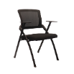
6 | BÀN HUẤN LUYỆN HÒA PHÁT MÃ BHT512 khung thép sơn tĩnh điện, mặt bàn gỗ Melamine mã M14, dày 25mm. Mặt bàn có thể gấp gọn. Chân bàn có bánh xe di động. KT: 1400 x 500 x 750mm
7 | Ghế Sofa 3 chỗ ngồi KT: 0.7 x 0.64 x 0.85 Chất liệu: Ghế chờ khung gỗ, chân gỗ. Bọc simili màu nâu theo mã ghế khách hàng, màu Lordy Brown E032 | 